data
1 | probleemstelling(vraagstuk, oplossing)
 | 
2 | use cases
 |  | use case tabellen
 |  | 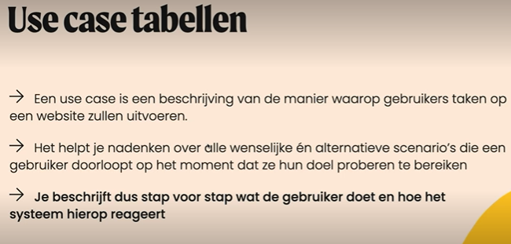 | 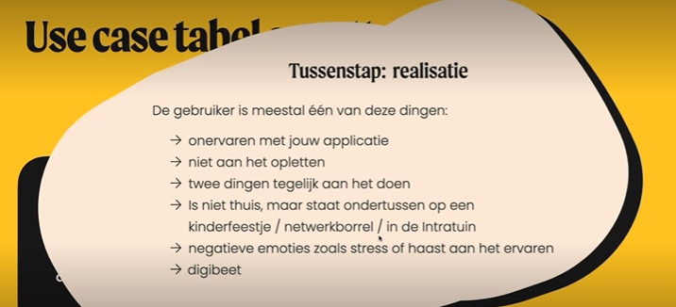 |  | 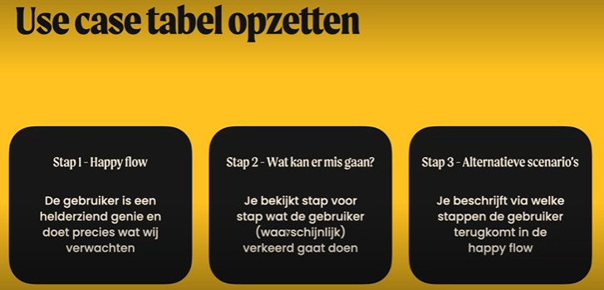 |  | 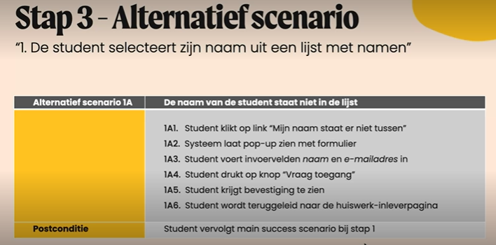 | 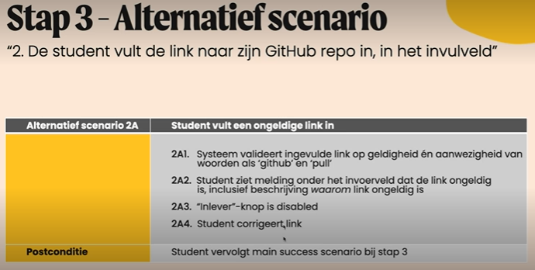
3 | systeem eisen
 |  | functionele eisen
 |  | 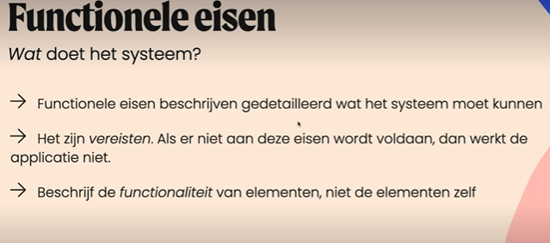 | 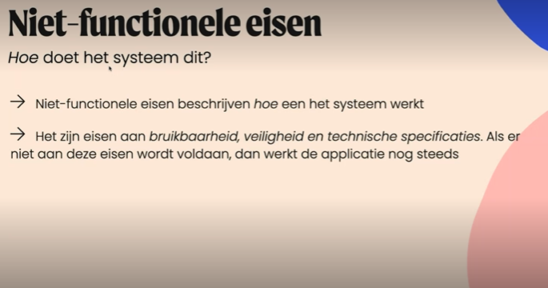 | 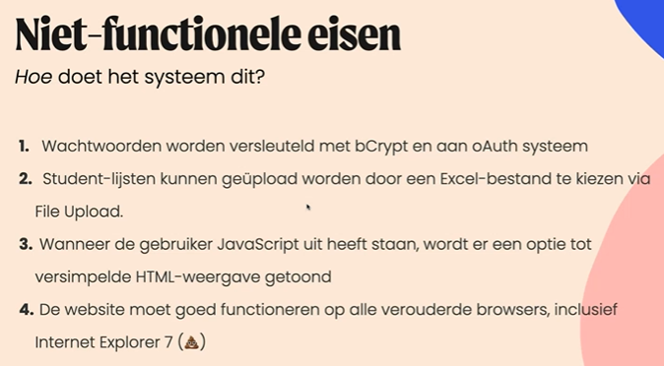
 |  | niet-functionele eisen
4 | wireframes
 | 
5 | schermontwerp (figma)

6 | requirements
- | business requirements
- | stakeholder requirements
- | system requirements

 | Een technisch rapport kan zich richten op verschillende aspecten, afhankelijk van het specifieke project of de context. Enkele veelvoorkomende onderdelen van een technisch rapport kunnen zijn:

 | Technische architectuur: Beschrijving van de algemene architectuur van het systeem, inclusief componenten, modules, interfaces en hun onderlinge relaties.
 | Implementatiedetails: Gedetailleerde beschrijving van de technische implementatie, programmeertaal, frameworks, bibliotheken en andere technologieën die worden gebruikt.
 | Prestatieanalyse: Evaluatie van de prestaties van het systeem, inclusief metingen, benchmarks, optimalisaties en schaalbaarheidsplannen.
 | Beveiligingsmaatregelen: Beschrijving van de beveiligingsmaatregelen die zijn genomen, zoals toegangscontrole, gegevensversleuteling, beveiligingsaudits en naleving van regelgeving.
 | Testspecificaties: Uitleg van de teststrategie, testplannen, testscenario's, testgevallen en testresultaten om de kwaliteit en betrouwbaarheid van het systeem te waarborgen.
 | Gegevensbeheer: Beschrijving van het gegevensmodel, de databaseontwerpbeslissingen, de normalisatieprincipes, de query-optimalisaties en de gegevensintegriteitsmaatregelen.
 | Onderhoud en support: Richtlijnen voor het onderhoud en de ondersteuning van het systeem, inclusief versiebeheer, foutopsporing, bugfixes en toekomstige verbeteringen.

